CriterioAdmin
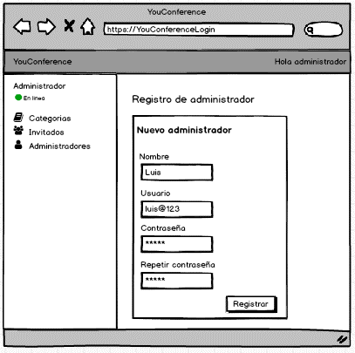

Todos los campos del formulario deben ser obligatorios para un satisfactorio registro de administrador

El campo de nombre debe tener una longitud de máximo 30 caracteres.

El campo de usuario debe tener una longitud de máximo 50 caracteres.

El campo de contraseña debe tener una longitud de máximo 30 caracteres.

El campo de repetir contraseña debe ser igual al de Contraseña y alertar si no se da el caso.

Al hacer click en el botón Registrar, se debe un mostrar un mensaje de éxito, caso contrario alertar el error.

CriterioAdminII
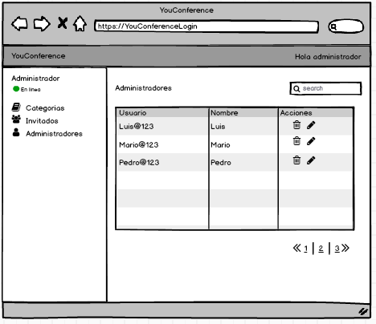

Se debe poder filtrar algún administrador.

Los datos se deben mostrar en una, solo se mostrará el nombre y los usuarios.

Se debe contar con una paginación y no prescindir del scrollbar

CriterioRegCat
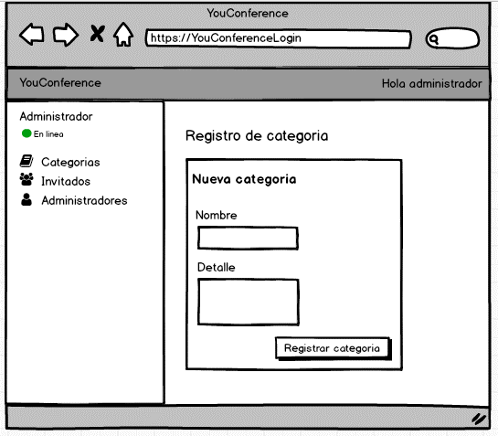

El campo de nombre debe tener una longitud de máximo 30 caracteres.

El campo de detalle debe tener una longitud de máximo 500 caracteres.

Al hacer click en el botón Registrar, se debe un mostrar un mensaje de éxito, caso contrario alertar el error.

Evento
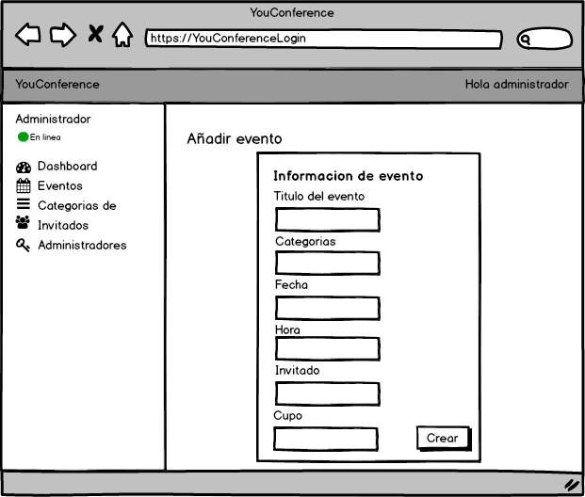

Todos los campos deben ser obligatorios. El campo titulo debe tener un máximo de 30 caracteres
El campo de categoría debe de ser de multiple opción para elegir las categorias que previeamente se registraron.

El campo de fecha debe permitir elegir desde un calendario virtual usando el mouse y no digitarlo.

El campo de hora debe permitir elegir desde un reloj virtual usando el mouse y no digitarlo.
El campo de Invitado debe de ser de multiple opción para elegir entre los invitados que previeamente se registraron.

No se podrá crear el evento si el campo cupo tiene una cantidad negativa.

Al dar clic en el botón crear , se notificará mediante una alerrta el éxito o fracaso de la operación.

CriterioAñadirInvit
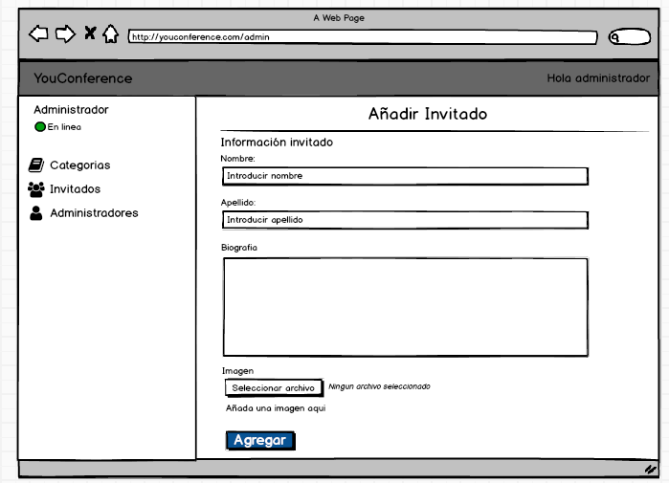

El campo de nombre debe tener una longitud de máximo 30 caracteres.

El campo de apellido debe tener una longitud de máximo 40 caracteres.

El campo de biografia debe tener una longitud de máximo 800 caracteres.

Al hacer click en el botón Agregar, se debe un mostrar un mensaje de éxito, caso contrario alertar el error.

CriterioLogin
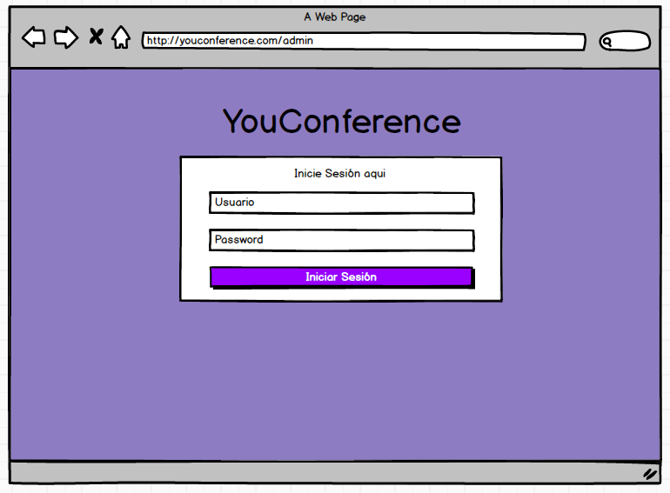

El campo de usuario debe tener una longitud de máximo 30 caracteres.

Al hacer click en el Iniciar sesión, se debe un mostrar un mensaje de éxito, caso contrario alertar el error.
El campo de usuario te pedira el uso de un correo por esa razon exigira el "@".

El campo de password debe tener una longitud de máximo 30 caracteres.

El password se vera camuflado, no se mostrara la contraseña como tal en la pantalla

EdicionEvento
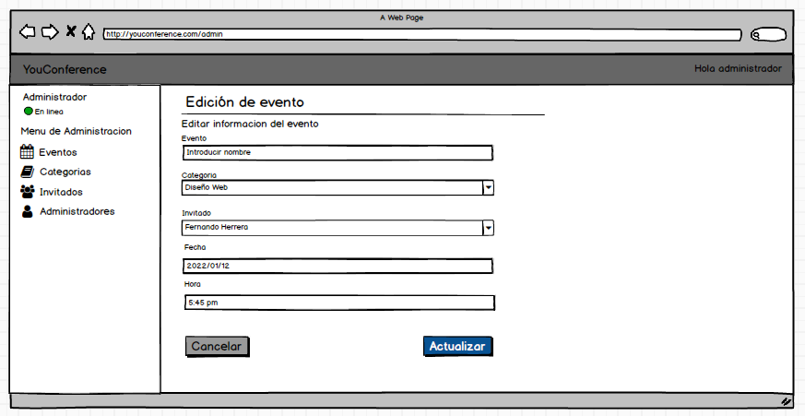

Todos los campos deben ser obligatorios. El campo evento debe tener un máximo de 30 caracteres
El campo categoria nos debe mostrar una lista con todas las categorias registradas y poder elegir una

El campo Fecha Evento debe mostrarnos una ventana con un calendario para poder elegir la fecha
El campo Invitado nos debe mostrar una lista con todos los invitados registrados y poder seleccionar uno

Al hacer click en el boton Actualizar se debe actualizar y guardar la información del evento y mostrar una ventana que nos indica el exito del guardado.

EdicionCategoria
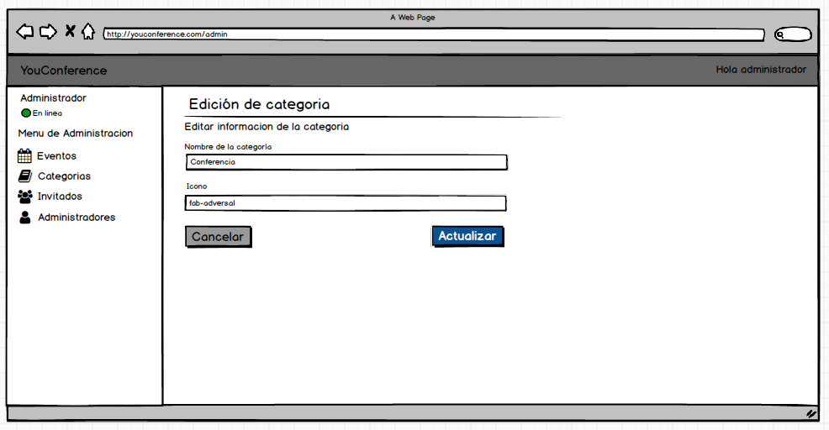

Todos los campos deben ser obligatorios. El campo de nombre de categoria debe tener una longitud de máximo 20 caracteres.

El campo de "icono" se eligirá en un menú de iconos.

Al hacer click en el boton Actualizar se debe actualizar y guardar la información de la categoria y mostrar una ventana que nos indica el exito de la actualización

EdicionInvitado
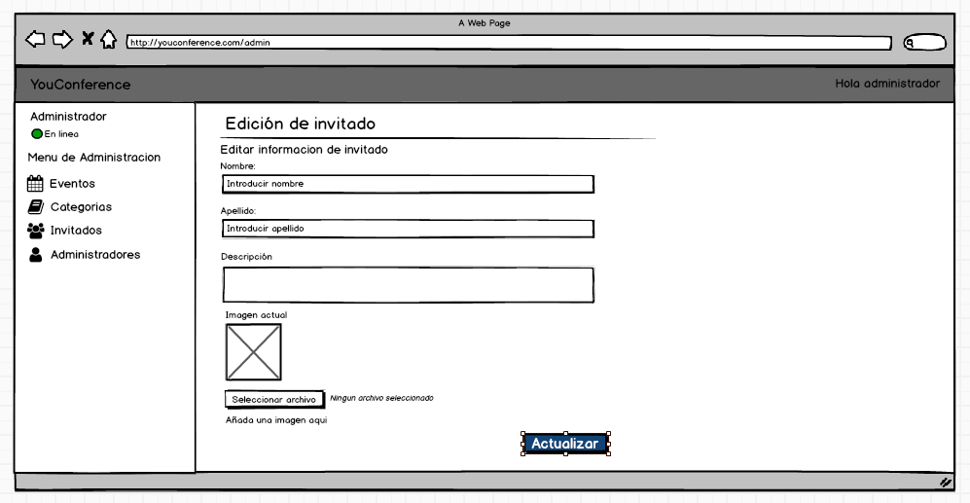

Todos los campos deben ser obligatorios. El campo de nombre debe tener una longitud de máximo 20 caracteres.
El campo de nombre debe tener una longitud de máximo 20 caracteres.

El campo descripción debe tener una longitud máxima de 300 caracteres.

El campo de seleccionar archivo debe permitir subir una imagen en formato jpg,png.

Al hacer click en el boton Actualizar se debe actualizar y guardar la información del invitado y mostrar una ventana que nos indica el exito de la actualización

EliminarInvitado
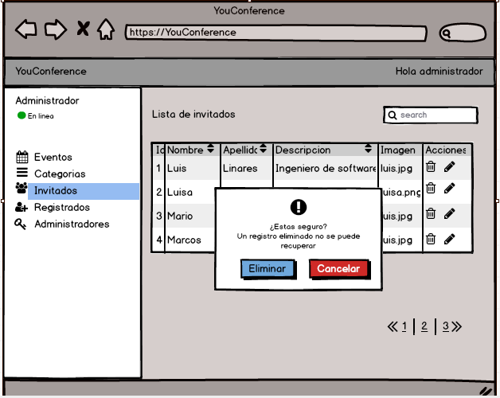

Al dar clic en el icono del "tacho" para poder eliminar un registro, se
debe mostrar una alerta de confirmar la operación.

Al dar clic en "Eliminar " se debe mostrar una alerta de confirmación de la eliminación.

EliminarCateogoría
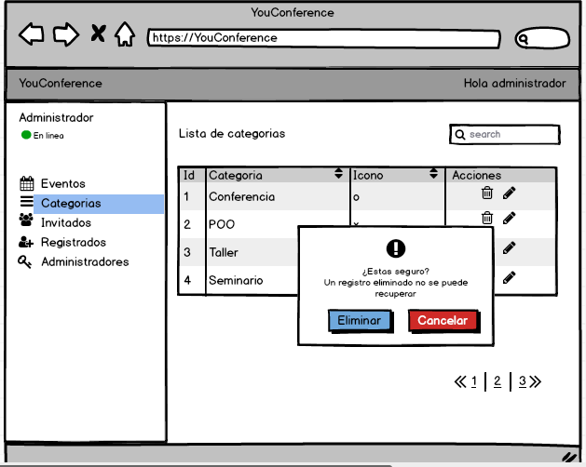

Al dar clic en el icono del "tacho" para poder eliminar un registro, se
debe mostrar una alerta de confirmar la operación.

Al dar clic en "Eliminar " se debe mostrar una alerta de confirmación de la eliminación.

Al dar clic en "Eliminar " se debe mostrar una alerta de confirmación de la eliminación.

EliminarAdmi
E

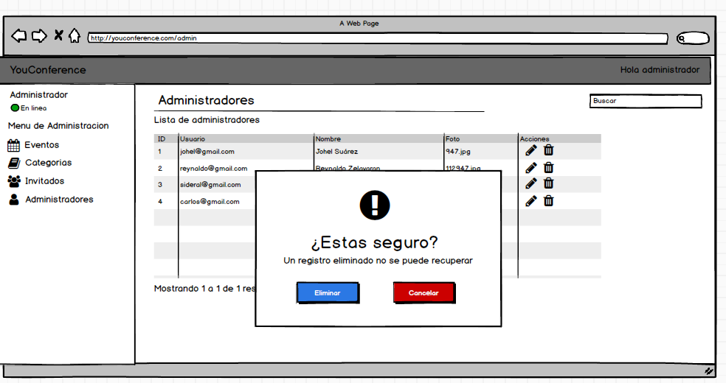

Al dar clic en "Eliminar " se debe mostrar una alerta de confirmación de la eliminación.

Al dar clic en "Eliminar " se debe mostrar una alerta de confirmación de la eliminación.

EliminarEvent
E

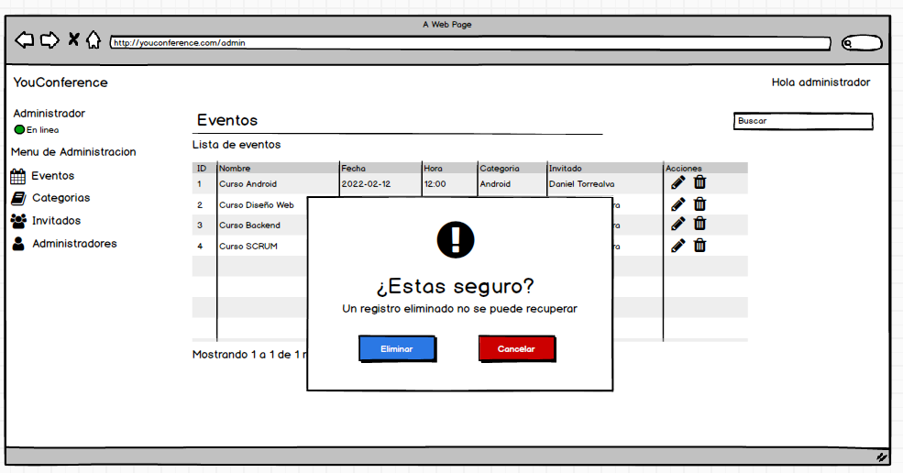

Al dar clic en "Eliminar " se debe mostrar una alerta de confirmación de la eliminación.

Al dar clic en "Eliminar " se debe mostrar una alerta de confirmación de la eliminación.

